Sheet1
Aeg | Koht | Autor | Tekst | Illustratsioon
22.01.1696 | Jena | Jena ülikooli rektor, usuteaduskonna dekaan ja teoloogiaprofessor Valentin Veltheim | Osa tekstist: Recte faciendo/agendo neminem timeo [õigesti toimides ei karda ma kedagi] | 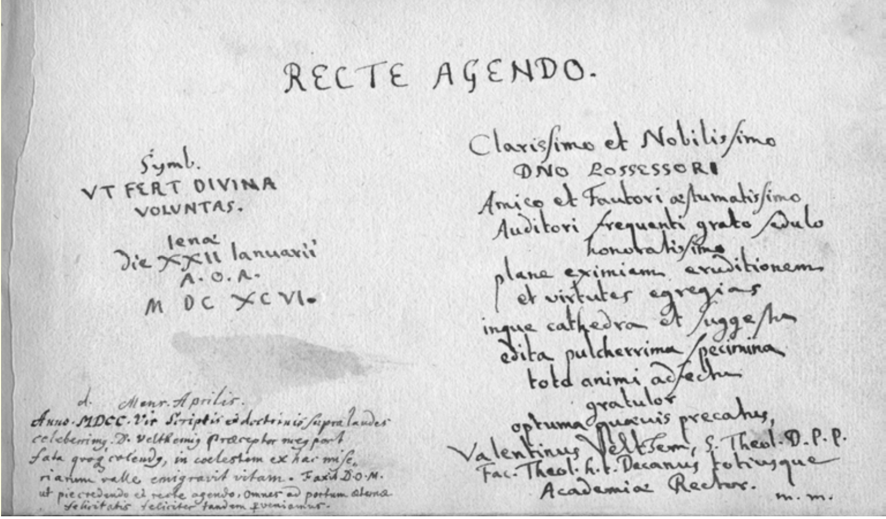
august 1696 | Wittenberg | Christian Röhrensee, Wittenburgi ülikooli rektor, professor | Jumala eest ei ole midagi varjul: ta on meie hinges ja sekkub meie mõtetesse. // Kõige kuulsamale magistrist omanikule austuse ja mälestuse märgiks [ning] õnnelikku reisi ja õpingute oodatud edenemist soovides...
14.02.1697 | Hamburg | Johann Friedrich Mayer, Tema Kuningliku Rootsi Majesteedi esimene kirikunõunik | Iga maa on meie jaoks kodumaa, samas ei ole seda ükski maa.
06.07.1698 | Riia | Teoloogia doktor, superintendent ja pastor Johannes Brever | Tee seda, mille puhul tahad, et see surres tehtud oleks.
15.04.1699 | Stockholm | Elias Brenner, miniatuurimaalija, antikvaar ja numismaaatik | Vive hodie, cras vivere serum est | 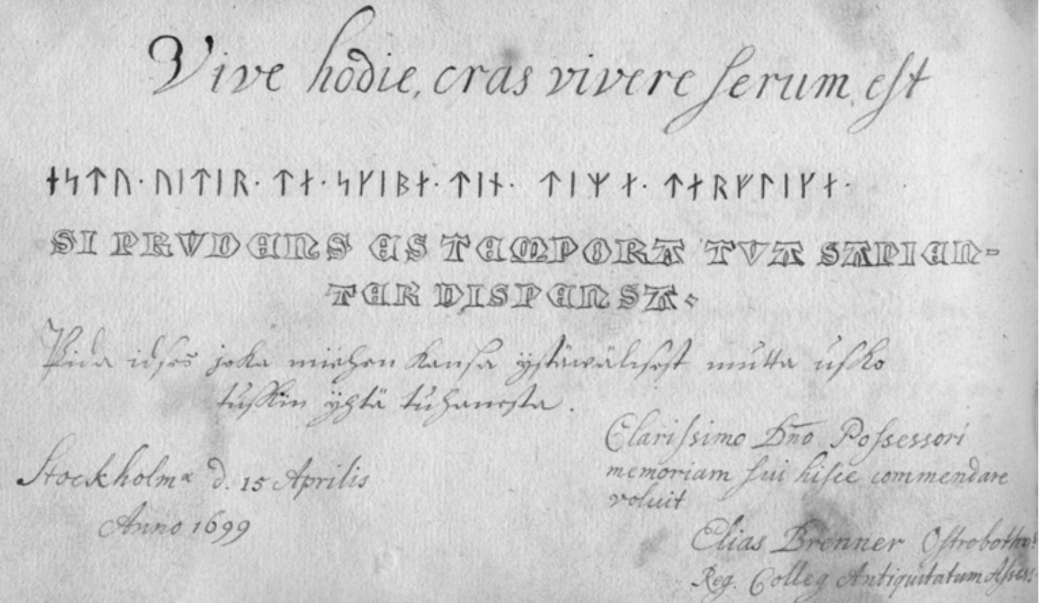
13.04.1699 | Stockholm | Johann Jacob Leibnitz, Stockholmi saksa koguduse pastor ja kuningliku konsistooriumi assessor | Meenuta, mu Jumal, seda minu heaks! Nende sõnadega rõõmustab ülipüha teoloogia doktor, Stockholmi Saksa koguduse pastor ja kuningliku konsistooriumi assessor Johan Jacob Leibnitz jälle oma suure õpetaja jalge ees istumise üle, nüüd juba Rootsis; omaenese käega
21.05.1699 | Kopenhagen | Peder Jespersen, Taani ja Norra kuninga õukonnavaimulik | Omne solum natale piis, non semper iisdem // Nubibus haeret avis, piscis inerrat aquis.
26.12.1699 | Thorn | Simon Schultz, Thorni raehärra ja linnusekrahv | Nii nagu sündmused toovad endaga kaasa vajaduse plaane muuta, nii ei ole ka iga õpetus alati kehtiv.
25.04.1701 | Marienburg | Christian Römer, Marienburgi kiriku pastor | Magister Adam Andreae, liivimaalane Riiast / Anagrammi abil: PÕLETAV VITS, JUMALA KÄEST, TOITJA AND! / Selgitus: / Õnnetust toovad sõjad laastavad isamaad [oh häda, ta langeb!] Ja kuninglik Riia niisutab karme silmi. / Olgugi, et PÕLETAV VITSahoop tuleb JUMALA löövast KÄEST, / on see siiski TOITJA AND ja aitav ravim
11.05.1701 | Pärnu | Olaus Moberg, Academia Gustavo-Carolina rektor ja teoloogiaprofessor | Igas olukorras tuleb käituda vagalt Jumala, õiglaselt kaasinimese ja arukalt iseenda suhtes. | 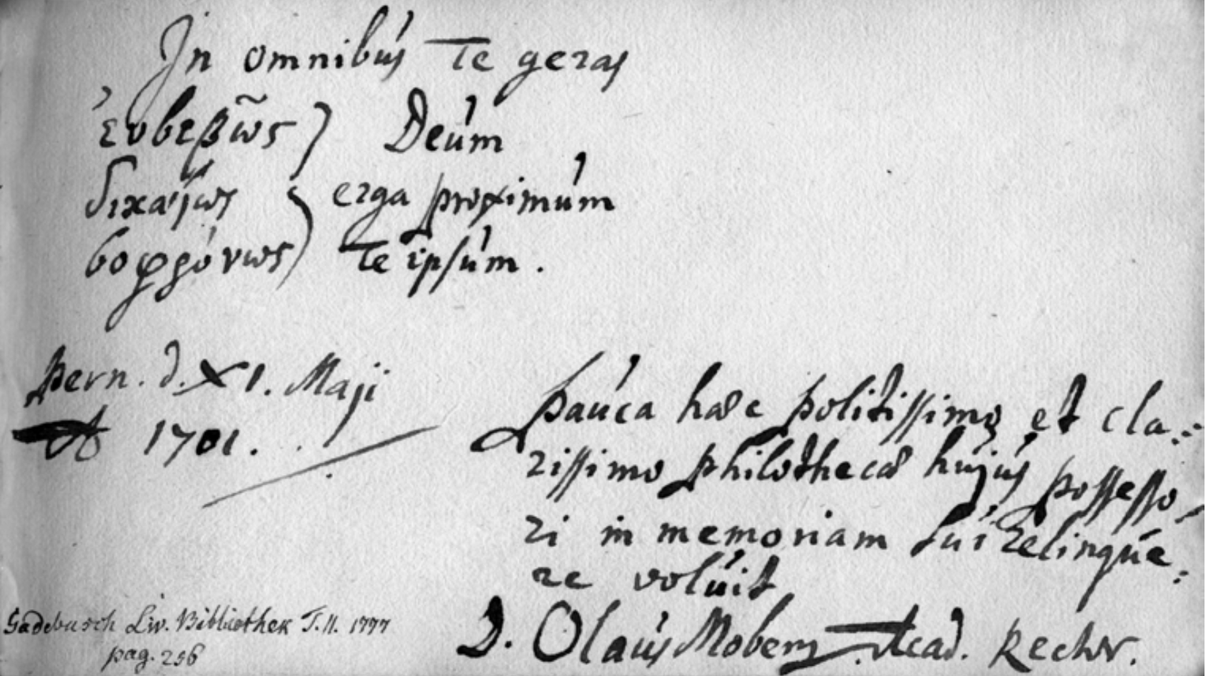
16.04.1702 | Sangaste | Olaus Galle, Stenboki rügemendi pastor | Pea meeles, et sa oled surelik! // Ela, ole terve, et suudaksid elada eelseisvat elu, [sest] inimese elu kaob nagu tuul või tühine vari.

